РЕЙТИНГИ ИГРОКА
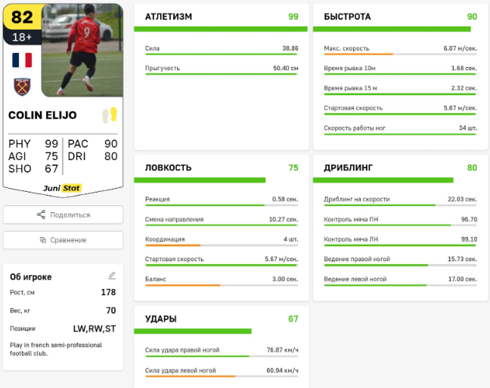
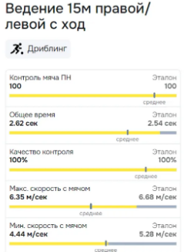
По умолчанию стоит фильтр по возрасту (Полных лет на момент тестирования и на год младше. Те если игроку было U-9 лет, то статистика для U-8-9лет, но можно выбрать U-9-10 лет)
Нужна возможность перейти в сравнение с другими футболистами по возрасту
!!! Пример оформления на сайте конкурента - https://app.junistat.com/ Логин: bolpv1987@mail.ru Пароль: Barsa2023

100 / макс знач в тесте * текущее значение игрока |  |  |  |  | - рейтинг/сравнение игрока в тесте с другими по фильтру, где чем больше значение тем лучше
100 * мин знач в тесте / текущее значение игрока |  |  |  |  | - рейтинг/сравнение игрока в тесте с другими по фильтру, где чем меньше значение тем лучше

РЕЙТИНГИ ИГРОКА ПО РАЗДЕЛАМ:
КООРДИНАЦИЯ | Значение | Рейтинг | Вес в % | 72.80% | ТЕХНИКА | Значение | Рейтинг | Вес в % | 75.80% | БЫСТРОТА | Значение | Рейтинг | Вес в % | 83.50%
Реакция | 15 | 75.00% | 30.00% | 22.50% | Жоглирование | 45 | 75.00% | 15.00% | 11.25% | Спринтерская скорость | 81 | 85.00% | 30.00% | 25.50%
Смена направления | 4.4 | 40.00% | 20.00% | 8.00% | Короткие передачи удобной ногой | 16 | 40.00% | 15.00% | 6.00% | Максимальная скорость | 5 | 95.00% | 30.00% | 28.50%
Гибкость | 8 | 85.00% | 20.00% | 17.00% | Короткие передачи неудобной ногой | 12 | 85.00% | 10.00% | 8.50% | Интервальная взрывная быстрота | 15 | 76.00% | 30.00% | 22.80%
Стартовая скорость | 1.4 | 80.00% | 10.00% | 8.00% | Исполнение финтов | 9 | 80.00% | 20.00% | 16.00% | Координационная выносливость | 78 | 94.00% | 5.00% | 4.70%
Ловкость | 15 | 77.00% | 10.00% | 7.70% | Когнитивная обработка мяча | 11.5 | 77.00% | 15.00% | 11.55% | Смена направления | 4 | 40.00% | 5.00% | 2.00%
Прыгучесть | 145 | 96.00% | 10.00% | 9.60% | Когнитивный контроль мяча | 10.5 | 96.00% | 15.00% | 14.40%
 |  |  |  |  | Дальность и точность удара | 18.0 | 81.00% | 10.00% | 8.10%
ДРИБЛИНГ | Значение | Рейтинг | Вес в % | 69.50% | АТЛЕТИЗМ | Значение | Рейтинг | Вес в % | 79.15% | УДАРЫ | Значение | Рейтинг | Вес в % | 84.40%
Дриблинг на скорости | 35 | 75.00% | 30.00% | 22.50% | Прыгучесть | 17 | 67.00% | 25.00% | 16.75% | Сила удара удобной ногой | 64 | 84.00% | 30.00% | 25.20%
Качество ведения удобной | 11 | 40.00% | 25.00% | 10.00% | Силовая выносливость | 94 | 75.00% | 30.00% | 22.50% | Сила удара неудобной ногой | 11.8 | 86.00% | 20.00% | 17.20%
Качество ведения неудобной | 99 | 85.00% | 20.00% | 17.00% | Взрывная сила броска | 12 | 82.00% | 20.00% | 16.40% | Точность удара | 16.7 | 77.00% | 25.00% | 19.25%
Дриблинг со сменой направления | 4 | 80.00% | 25.00% | 20.00% | Координационная выносливость | 8 | 94.00% | 25.00% | 23.50% | Дальность и точность удара | 5 | 91.00% | 25.00% | 22.75%

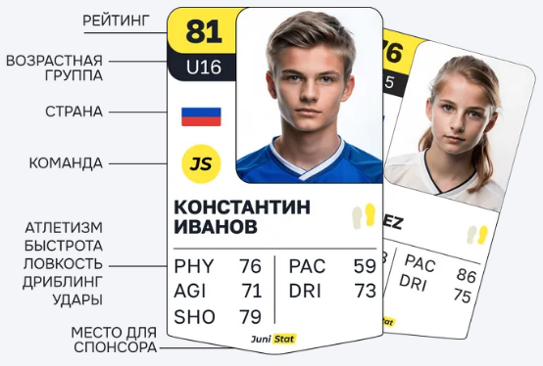
ОБЩИЙ РЕЙТИНГ ИГРОКА |  | Рейтинги | Вес в % | 76.75%
Координация |  | 72.80% | 17.00% | 12.38%
Атлетизм |  | 79.15% | 12.00% | 9.50%
Дриблинг |  | 69.50% | 22.00% | 15.29%
Техника |  | 75.80% | 19.00% | 14.40%
Быстрота |  | 83.50% | 15.00% | 12.53%
Удары |  | 84.40% | 15.00% | 12.66%

ПРОГРЕСС ИГРОКА еще нужно добавить!!!!

МОЖНО СКАЧАТЬ КАРТОЧКУ ИГРОКА НА ПК ИЛИ СМАРТФОН - - - - - -
Можно несколько дизайнов на выбор

СРАВНЕНИЯ
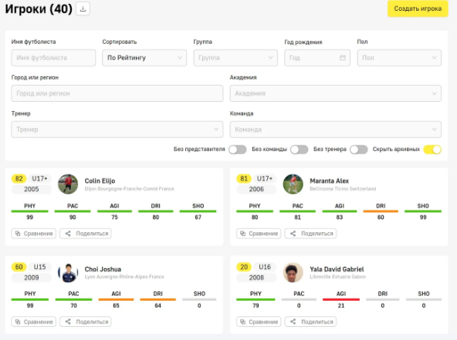

Бланк ГТО - на печать
 |  |  | Начало теста: |  | Окончание:
 |  |  | Длительность прохождения:
 |  |  | Удобная нога: (нужное подчеркнуть) |  | ЛЕВАЯ | ПРАВАЯ
 | Фамилия |  | Название ФК
 | Имя |  | Рост, см
 | Дата рождения |  | Вес, кг
 | Полных лет, U |  | ОГ на выдохе, см
 | Название теста: | Физическое качество: | Попытка 1 | Попытка 2 | Попытка 3 | ЛУЧШЕЕ
АТЛЕТИЗМ | Отжимания, кол-во за 30сек | Силовая выносливость |  | - | -
 | Лесенка, кол-во за 30сек | Координационная выносливость |  | - | -
 | Прыжок в высоту, см | Прыгучесть |  | - | -
 | Бросок мяча из-за головы, м | Взрывная сила броска |  | - | -
БЫСТРОТА | Бег 10м со старта, сек | Стартовая скорость |  |  | -
 | Бег 15м с хода, сек | Максимальная скорость |  |  | -
 | Челнок 10х9х9х10м, сек | Интервальная взрывная быстрота |  |  | -
ЛОВКОСТЬ | Тест на реакцию, сек | Реакция на сигналы ReactionX |  |  | -
 | Наклон на скамье, см | Гибкость |  | - | -
 | Тест Zig-Zag без мяча, сек | Смена направления или Ловкость |  |  | -
ДРИБЛИНГ | Скоростной дриблинг, сек | Дриблинг на скорости
 | Введение 15м удобной ногой | Качество (время / кол-во касаний)
 | Введение 15м неудобной | Качество введение (время/кол-во)
 | Тест Zig-Zag с мячем, сек | Дриблинг со сменой направления
ТЕХНИКА | Исполнение финтов, баллы 0 плохо, 1 удовл., 2 хорошо, 3 отлично (+ 2 балла за сложность исполнения) | Галки, 2 вида Марсельская Ножницы На выбор На выбор |  |  |  | Сумма
 | Жонглирование, кол-во за мин | Жонглирование |  |  | -
 | Серия передач удобной, кол | Короткие передачи удобной |  |  | -
 | Серия передач неудобной | Короткие передачи неудобной |  |  | -
 | Чувство мяча, сек | Когнитивная обработка мяча |  |  | -
 | Контроль мяча, сек | Когнитивный контроль мяча |  |  | -
УДАРЫ | Точность удара с места, балы 3бал - в девятку, 2балла - в штангу, 1бал - в створ, 0 - мимо/касание земли. (6м≤U8, 7м=U9, 8м=U10, 9м =U11,10м≥U12) | 1 попытка 2 попытка 3 попытка 4 попытка 5 попытка |  |  |  | Сумма
 | Сила удара удобной, км/ч | Сила удара удобной ногой
 | Сила удара неудобной, км/ч | Сила удара неудобной ногой
 | Дальний и точный удар, м | Дальность полета и точность навесной передачи | длина ширина | длина ширина | длина ширина | Среднее знач

